数据录入
评论所需游戏ID增加区域

输入游戏id: | 168332 | 任务完成！共获取 20 条评论。

查询条数： | 20 | 数据已存入数据库并完成校验。
开始查询

查看数据库

最后更新: 2024-12-24T15:44:17.654875+00:00
查看当前数据库内容概括

游戏名称: 原神
评论数量: 1022
时间范围: 2019-06-14 08:17:24 到 2024-12-24 13:42:57

数据可视化
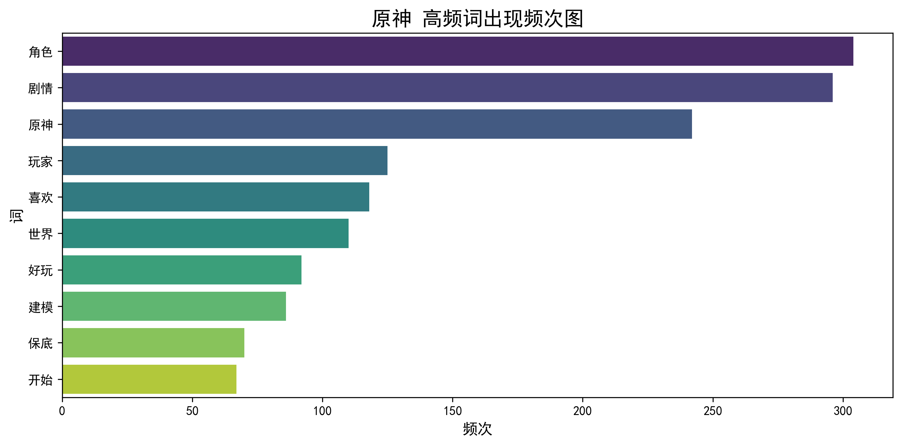
2024-12-24

可视化制图


选择已有游戏名称 | 原神

选择所需指标 | 词云图

选择所需天数范围 | 20

开始倒推日期 | 2024-12-11

生成图表

